７月分
食材費、使用料及び賃借料、消耗品費、報償費及び旅費から選択
月ごとにシートを分けてください。
タブを適宜追加してください。
せんとくんの
八百屋
領収日：2023年7月3日
にんじん１５本 税抜 1,185円
たまねぎ５袋 税抜 ９９５円
じゃがいも５袋 税抜 ９９５円
ごぼう５束 税抜 1,050円
乾燥ひじき３袋 税抜 894円
小計 5,119円
（０８外税 対象5,119円）
08外税 ４０９円
外税計 ４０９円
（税合計 ４０９円）
合計 5,528円
お預り 6,000円
お釣り ４７２円
「こども食堂」奈良っ子はぐくみキャンペーン事業補助金 領収書等貼付台紙
 | （ | 令和 | 5 | 年 | 7 | 月分）
領収書添付欄 |  |  | 品目 |  |  | 金額（円） | 区分
 |  |  | にんじん |  |  | 1,185 | 食材費
 |  |  | たまねぎ |  |  | 995 | 食材費
区分は必ずプルダウンより選択してください。
 |  |  | じゃがいも |  |  | 995 | 食材費
 | 対象経費について抜き出して記入してください。 |  | ごぼう |  |  | 1,050 | 食材費
 |  |  | 乾燥ひじき |  |  | 894 | 食材費
 |  |  | 消費税 |  |  | 409 | 食材費

 |  |  | 紙皿 |  |  | 1,000 | 消耗品費
 |  |  | 紙コップ |  |  | 1,000 | 消耗品費
 |  |  | スプーン |  |  | 2,000 | 消耗品費
各品目内訳が消費税抜きの場合、そのまま税抜きの額で記載し、消費税は区分ごとに別にして足してください。
 |  |  | 割り箸 |  |  | 1,000 | 消耗品費
 |  |  | 麦茶 |  |  | 980 | 消耗品費
 |  |  | 消費税 |  |  | 78 | 食材費
 |  |  | 消費税 |  |  | 500 | 消耗品費

ディスカウントストアこじか
領収日：2023年7月４日
紙皿５セット×単2０0
税抜 1,０00円
紙コップ5セット×単２００
税抜1,000円
プラスプーン１０袋×単２００
税抜２,000円
割り箸５袋×単２００
税抜1,000円
麦茶１L１０本×単９８
税抜 ９８０円
小計 5,９８０円
（０８％対象９８０円）
０８％税計７８円
（１０％対象5,000円）
１０％税計５００円
税計５７８円
合計6,558円
お預り 7,000円
お釣り ４４２円
各品目内訳が消費税込の場合はそのまま記載してください。
 |  |  | カレー粉 |  |  | 3,000 | 食材費
 |  |  | お米 |  |  | 6,000 | 食材費
 |  |  | 牛肉 |  |  | 10,000 | 食材費
 |  |  | 除菌ウェットティッシュ |  |  | 220 | 消耗品費

 |  |  | 公民館使用料 |  |  | 2,000 | 使用料及び賃借料

 |  |  | ボランティア 交通費 |  |  | 1,000 | 報償費及び旅費
 |  |  | ボランティア 交通費 |  |  | 1,000 | 報償費及び旅費

行が足りなくなったら適宜追加してください。

 |  |  | 合計 |  |  | 35,306 | 円

1枚目で貼りきれなかったレシートはこちら２枚目以降をお使いください。４枚に収まらない場合は適宜追加してください。
 |  |  | 区分別計（円） |  |  |  | ←計算式が入ってますので入力しないでください。
 |  |  | 食材費計 |  |  | 24606
 |  |  | 使用料及び 賃借料計 |  |  | 2000
 |  |  | 消耗品費計 |  |  | 6700
 |  |  | 報償費及び 旅費計 |  |  | 2000
 |  |  | 合計 |  |  | 35306 | ○
「こども食堂」奈良っ子はぐくみキャンペーン事業補助金 領収書等貼付台紙
 | （ | 令和 | 5 | 年 | 7 | 月分）
領収書添付欄

スーパー奈良
領収日：2023年7月４日
古都カレー １０箱×単３００
税込3,000円
しかのゆめ １５ｋｇ
税込6,000円
牛肉 ７パック
税込10,000円
除菌ウェットティッシュ
税込 ２２０円
（０８％対象19,000円）
０８％内税計1,40７円
（１０％対象２２０円）
１０％税計２０円
内税計1,427円
合計19,220円
お預り 20,000円
お釣り ７８０円

レシートの内訳では判別できない品目ついては、リストに記載する際に「お米」等何を購入したのか分かるように記載してください。

領収書
○○食堂様
￥２,000（消費税含む）
但し、 公民館使用料として
2023年7月７日上記のとおり領収しました
こども公民館

印

「こども食堂」奈良っ子はぐくみキャンペーン事業補助金 領収書等貼付台紙
 | （ | 令和 | 5 | 年 | 7 | 月分）
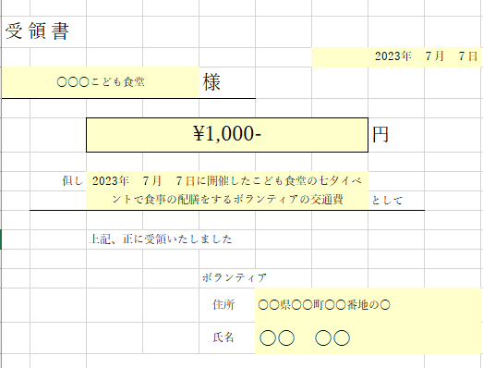 領収書添付欄

「こども食堂」奈良っ子はぐくみキャンペーン事業補助金 領収書等貼付台紙
 | （ | 令和 | 5 | 年 | 7 | 月分）
領収書添付欄

８月分
食材費、使用料及び賃借料、消耗品費、報償費及び旅費から選択
月ごとにシートを分けてください。
タブを適宜追加してください。
「こども食堂」奈良っ子はぐくみキャンペーン事業補助金 領収書等貼付台紙
 | （ | 令和 | 5 | 年 | 8 | 月分）
領収書添付欄 |  |  | 品目 |  |  | 金額（円） | 区分
スーパー奈良
領収日：2023年８月3日
小松菜３束×単１３０
税抜３９０円
うす揚げ ２パック×単１００
税抜２００円
お米 ５ｋｇ 税抜3,000円
茄子２袋×単１７２
税抜 ３４４円
白ネギ２本×単１００
税抜 ２００円
豚肉１ｋｇ 税抜２７００円
卵１パック 税抜２６２円
めんつゆ１本 税抜 ２８０円
しょうゆ１本 税抜 ２００円
小計 7,576円
（０８外税 対象7,576円）
08外税 ６０６円
外税計 ６０６円
（税合計 ６０６円）
合計 8,182円
お預り 8,200円
お釣り １８円
 |  |  | 小松菜 |  |  | 390 | 食材費
 |  |  | うす揚げ |  |  | 200 | 食材費
区分は必ずプルダウンより選択してください。
 |  |  | お米 |  |  | 3,000 | 食材費
 | 対象経費について抜き出して記入してください。 |  | 茄子 |  |  | 344 | 食材費
 |  |  | 白ネギ |  |  | 200 | 食材費
 |  |  | 豚肉 |  |  | 2,700 | 食材費
 |  |  | 卵 |  |  | 262 | 食材費
 |  |  | めんつゆ |  |  | 280 | 食材費
 |  |  | しょうゆ |  |  | 200 | 食材費
 |  |  | 消費税 |  |  | 606 | 食材費

 |  |  | ボランティア 交通費 |  |  | 1,000 | 報償費及び旅費
 |  |  | ボランティア 交通費 |  |  | 1,000 | 報償費及び旅費

 |  |  | 合計 |  |  | 10,182 | 円

 |  |  | 区分別計（円） |  |  |  | ←計算式が入ってますので入力しないでください。
 |  |  | 食材費計 |  |  | 8182
 |  |  | 使用料及び 賃借料計 |  |  | 0
 |  |  | 消耗品費計 |  |  | 0
 |  |  | 報償費及び 旅費計 |  |  | 2000
 |  |  | 合計 |  |  | 10182 | ○
「こども食堂」奈良っ子はぐくみキャンペーン事業補助金 領収書等貼付台紙
 | （ | 令和 | 5 | 年 | 8 | 月分）
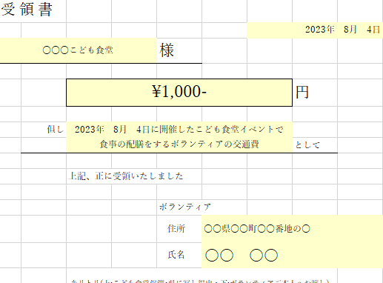 領収書添付欄

「こども食堂」奈良っ子はぐくみキャンペーン事業補助金 領収書等貼付台紙
 | （ | 令和 | 5 | 年 | 8 | 月分）
領収書添付欄

「こども食堂」奈良っ子はぐくみキャンペーン事業補助金 領収書等貼付台紙
 | （ | 令和 | 5 | 年 | 8 | 月分）
領収書添付欄

